Foglio1
Foto | ARTICOLO | NOME | Numero Calzatura | Variante Forma | Variante Modello | Variante Lavorazione | Materiale | Colore | Variante Suola | 41 | 42 | 43 | 44 | Tot |  |  | Listino Whole | Listino Retail
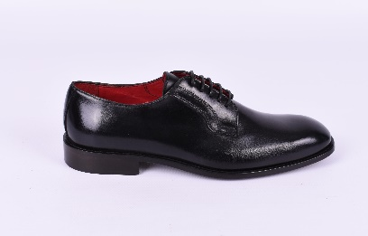 | BMB76901 | HAEGEN | 1 | 101 | 302 | 400 | VITELLO | 05 NERO | 200 CUOIO BASE | 15 | 30 | 30 | 15 | 90 | € 73.45 | € 6,610.50 | € 113.00 | € 295.00
 | BMB76901 | HAEGEN | 1 | 101 | 302 | 400 | VITELLO | 04 COGNAC | 200 CUOIO BASE | 15 | 30 | 30 | 15 | 90 | € 73.45 | € 6,610.50 | € 113.00 | € 295.00
 | BMB76901 | HAEGEN | 1 | 101 | 302 | 400 | VITELLO | 06 TDM | 200 CUOIO BASE | 15 | 30 | 30 | 15 | 90 | € 73.45 | € 6,610.50 | € 113.00 | € 295.00
 |  |  |  |  |  |  |  |  |  |  |  |  |  | 0 | € 0.00
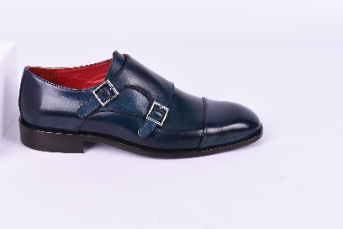 | BMB76902 | HALIFAX | 2 | 101 | 300 | 402 | VITELLO | 05 NERO | 200 CUOIO BASE | 15 | 30 | 30 | 15 | 90 | € 73.45 | € 6,610.50 | € 113.00 | € 295.00
 | BMB76902 | HALIFAX | 2 | 101 | 300 | 402 | VITELLO | 03 GRIGIO | 200 CUOIO BASE | 15 | 30 | 30 | 15 | 90 | € 73.45 | € 6,610.50 | € 113.00 | € 295.00
 | BMB76902 | HALIFAX | 2 | 101 | 300 | 402 | VITELLO | 07 BLU | 200 CUOIO BASE | 15 | 30 | 30 | 15 | 90 | € 73.45 | € 6,610.50 | € 113.00 | € 295.00
 | BMB76902 | HALIFAX | 2 | 101 | 300 | 402 | VITELLO | 04 COGNAC | 200 CUOIO BASE | 15 | 30 | 30 | 15 | 90 | € 73.45 | € 6,610.50 | € 113.00 | € 295.00
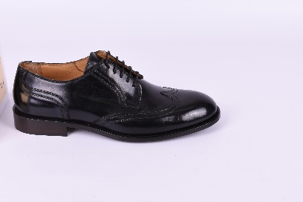 | BMB76910 | HAVANA | 10 | 100 | 302 | 403 | VITELLO | 05 NERO | 200 CUOIO BASE | 15 | 30 | 30 | 15 | 90 | € 73.45 | € 6,610.50 | € 113.00 | € 295.00
 |  |  |  |  |  |  |  |  |  |  |  |  |  | 0 | € 0.00 | € 0.00
 |  |  |  |  |  |  |  |  |  |  |  |  |  | 0 | € 0.00 | € 0.00
 |  |  |  |  |  |  |  |  |  |  |  |  |  |  | € 0.00
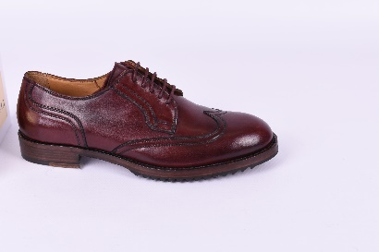 | BMB76911 | HELSINBORG | 11 | 100 | 302 | 403 | VITELLO | 03 GRIGIO | 201 MEZZA GOMMA | 15 | 30 | 30 | 15 | 90 | € 84.50 | € 7,605.00 | € 130.00 | € 340.00
 | BMB76911 | HELSINBORG | 11 | 100 | 302 | 403 | VITELLO | 12 BORDEAUX | 201 MEZZA GOMMA | 15 | 30 | 30 | 15 | 90 | € 84.50 | € 7,605.00 | € 130.00 | € 340.00
 |  |  |  |  |  |  |  |  |  |  |  |  |  | 0 | € 0.00
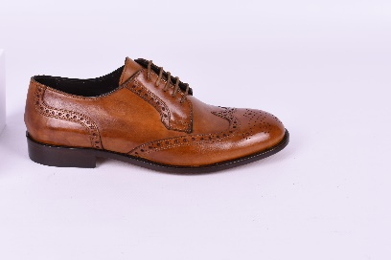 | BMB76916 | HIERRA | 16 | 100 | 302 | 405 | VITELLO | 04 COGNAC | 200 CUOIO BASE | 15 | 30 | 30 | 15 | 90 | € 73.45 | € 6,610.50 | € 113.00 | € 295.00
 | BMB76916 | HIERRA | 16 | 100 | 302 | 405 | VITELLO | 05 NERO | 200 CUOIO BASE | 15 | 30 | 30 | 15 | 90 | € 73.45 | € 6,610.50 | € 113.00 | € 295.00
 | BMB76916 | HIERRA | 16 | 100 | 302 | 405 | VITELLO | 06 TDM | 200 CUOIO BASE | 15 | 30 | 30 | 15 | 90 | € 73.45 | € 6,610.50 | € 113.00 | € 295.00
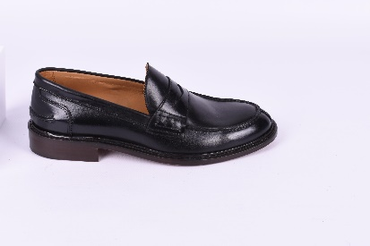 | BMB76917 | HIGHFALLS | 17 | 104 |  |  | VITELLO | 05 NERO | 200 CUOIO BASE | 15 | 30 | 30 | 15 | 90 | € 73.45 | € 6,610.50 | € 113.00 | € 295.00
 | BMB76917 | HIGHFALLS | 17 | 104 |  |  | VITELLO | 06 TDM | 200 CUOIO BASE | 15 | 30 | 30 | 15 | 90 | € 73.45 | € 6,610.50 | € 113.00 | € 295.00
 | BMB76906 | HANOI | 6 | 101 | 302 | 400 | VITELLO | 01 BRANDY | 200 CUOIO BASE | 15 | 30 | 30 | 15 | 90 | € 73.45 | € 6,610.50 | € 113.00 | € 295.00
 | BMB76906 | HANOI | 6 | 101 | 302 | 400 | VITELLO | 12 BORDEAUX | 200 CUOIO BASE | 15 | 30 | 30 | 15 | 90 | € 73.45 | € 6,610.50 | € 113.00 | € 295.00
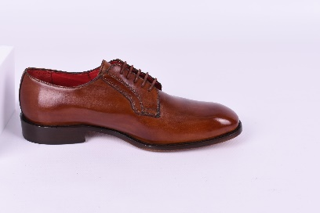 | BMB76906 | HANOI | 6 | 101 | 302 | 400 | VITELLO | 07 BLU | 200 CUOIO BASE | 15 | 30 | 30 | 15 | 90 | € 73.45 | € 6,610.50 | € 113.00 | € 295.00
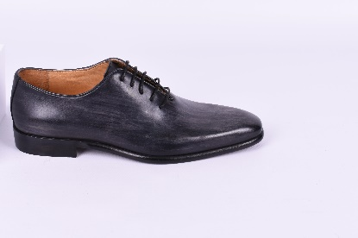 | BMB76919 | HILO | 19 | 102 | 301 | 400 | VITELLO | 05 NERO | 200 CUOIO BASE | 15 | 30 | 30 | 15 | 90 | € 92.69 | € 8,342.10 | € 142.60 | € 370.00
 | BMB76934 | HUNTINGTON | 34 |  |  |  | VITELLO | NERO | 200 cuoio base | 15 | 30 | 30 | 15 | 90 | € 97.50 | € 8,775.00 | € 150.00 | € 390.00
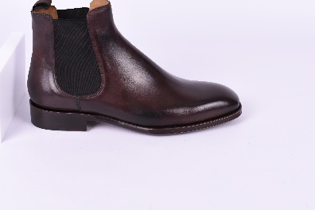 | BMB76934 | HUNTINGTON | 34 |  |  |  | VITELLO | 06 TDM | 200 CUOIO BASE | 15 | 30 | 30 | 15 | 90 | € 97.50 | € 8,775.00 | € 150.00 | € 390.00
 |  |  |  |  |  |  |  |  |  | 225 | 450 | 450 | 225 | 1890 |  | € 146,870.10

